상품제안서
팝업스탠드패드-중(주문제작형) | 상품코드: F05574

 |  |  |  |  |  |  | 02-412-0044 | www.easy1.co.kr
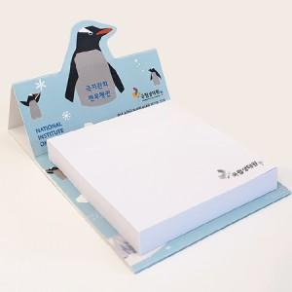

【상세/제작정보】 | 홍보에 효과적인 스탠드 패드잇

【인쇄/포장옵션】 | 풀칼라 / OPP(비닐)

【공급단가】 | 수량 | 1,000~ | 2,000~ | 3,000~ | 5,000~ | 10,000~
*VAT별도 | 50매 | 650원 | 640원 | 620원 | 600원 | 570원
 | 100매 | 1,040원 | 1,020원 | 1,000원 | 960원 | 920원

【상품 URL】 | http://www.easy1.co.kr/src/goods_detail.php?gdno=5574

